关系图
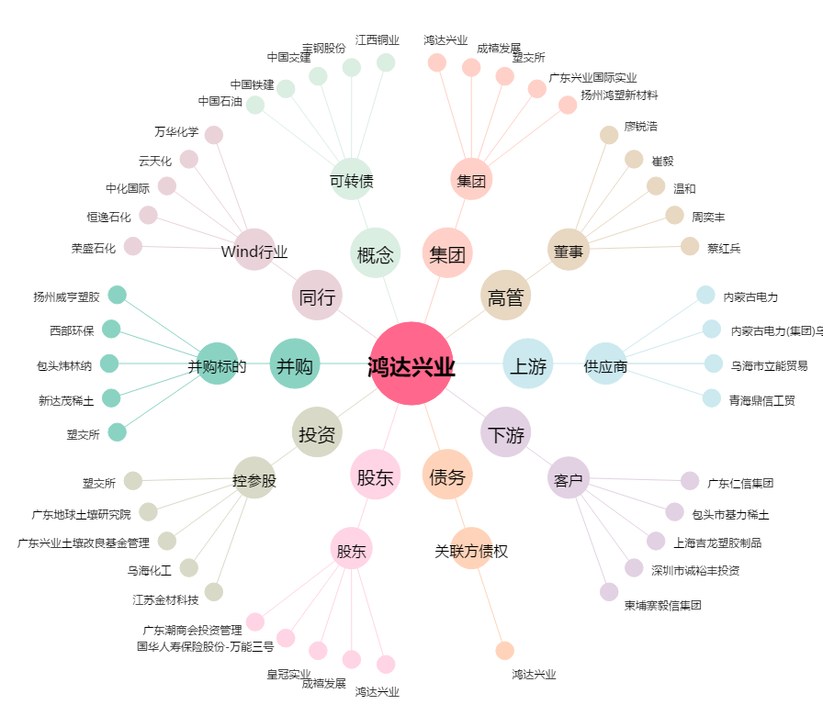
鸿达兴业[002002.SZ] - 关系概览图

